PASAPORTE DATOS
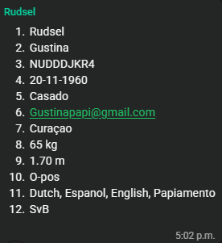
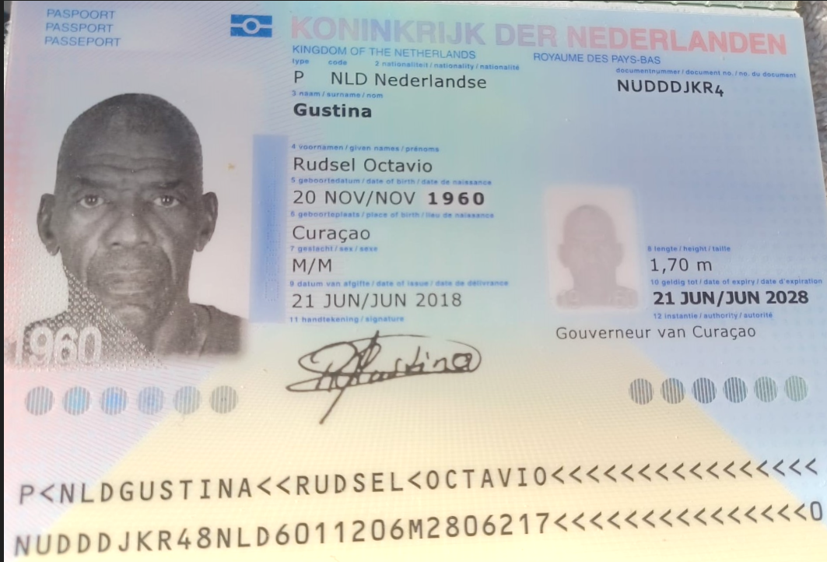
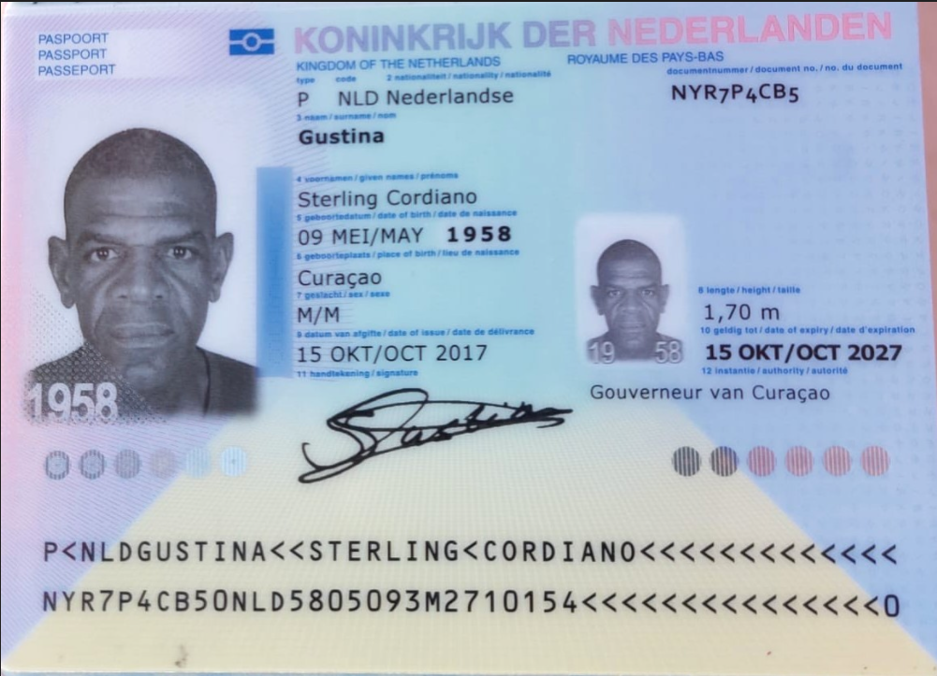

 |  | Es hermano de la Sra Lelian (CTZ242)
Nombre | Rudsel | Nombre | Sterling
Nombre | Octavio | Nombre | Cordiano
Apellido | Gustina | Apellido | Gustina
Género: . | Masculino | Género: . | Masculino
Pasaporte | NUDDDJKR4 | Pasaporte | NYR7P4CB5
Fecha de nacimiento | 20/11/1960 | Fecha de nacimiento | 1958-05-09
Edad | 65 | Edad | 67
Estado civil | Casado | Estado civil
Dirección | KAYA LUIS PHILLIPS 9 | Dirección | Kaya 55
Nacionalidad y domicilio: | Curazao | Nacionalidad y domicilio: | Curazao
Email: | gustinapapi@gmail.com | Email: | sterlinggustina58@gmail.com
Teléfono | 59995235714 | Teléfono | 599 9 540 1954
Profesión |  | Profesión
RH | O+ | RH | No sabe
Seguro | SVB | Seguro | SVB
Peso | 65kg | Peso | 58 kilos
Altura | 1,70 M | Altura | 1.70 mts
Idioma | Papiamento - Español - Inglés - Holandés | Idioma | Papiamento - Español - Inglés - Holandés

CONFIRMACIÓN Rudsel
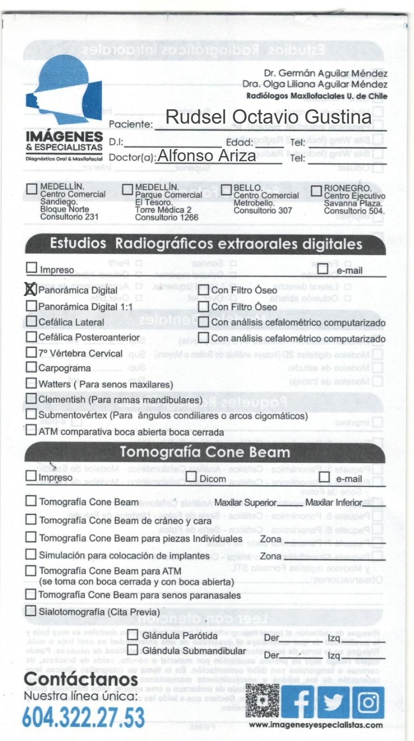
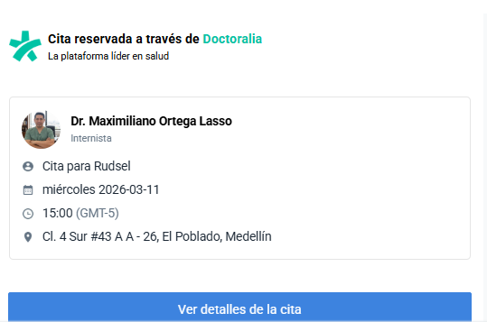
RADIOGRAFIA DENTAL | CONFIRMACION CITA INTERNISTA

CONFIRMACION Sterling
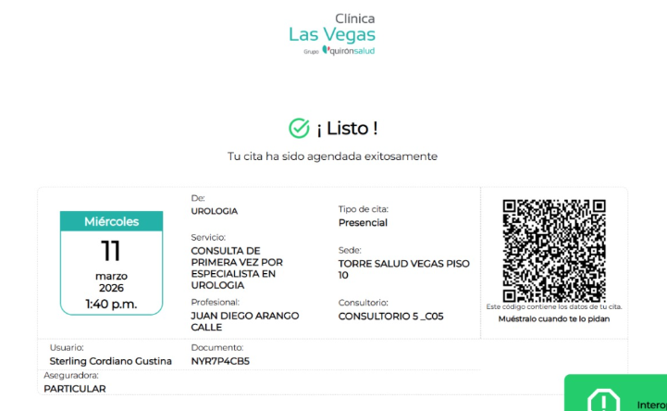
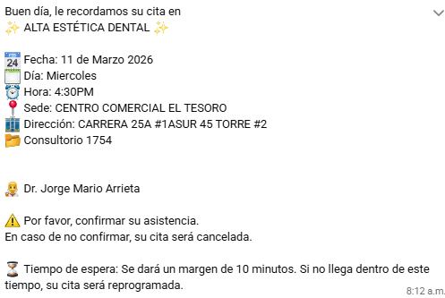
 |  |  |  |  |  | TRATAMIENTO ODONTOLOGIA
RADIOGRAFIA DENTAL |  | CITA ODONTOLOGIA | TOMOGRAFIA DE ABDOMEN Y PELVIS |  | RADIOGRAFIA DE TORAX

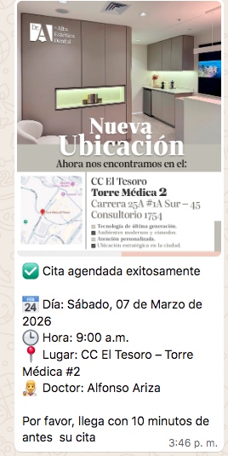
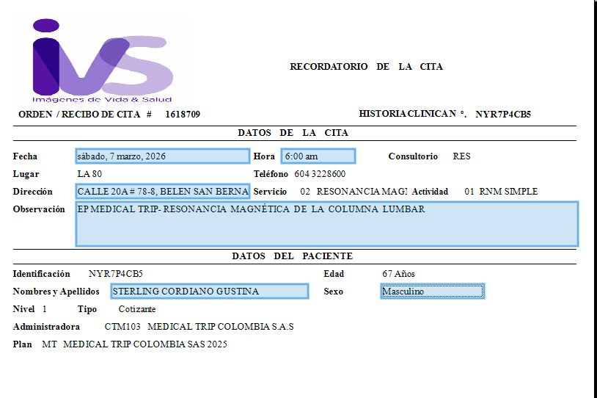
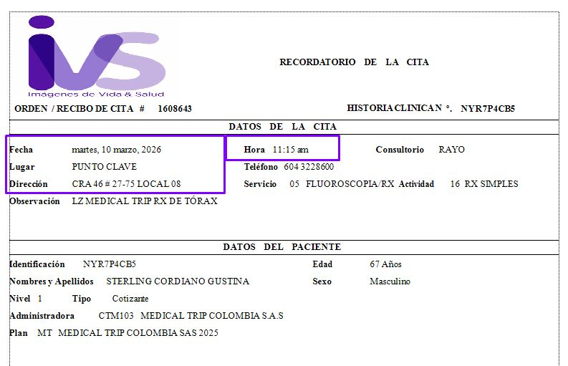

 |  |  |  | CONFIRMACION CITA INTERNISTA
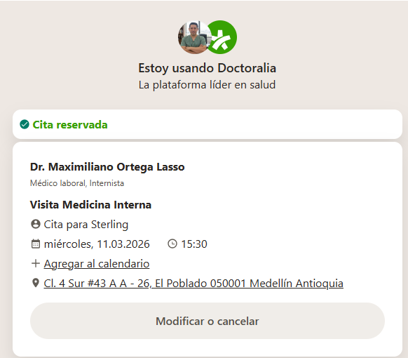

 | UROLOGO

PRÓXIMO VIAJE
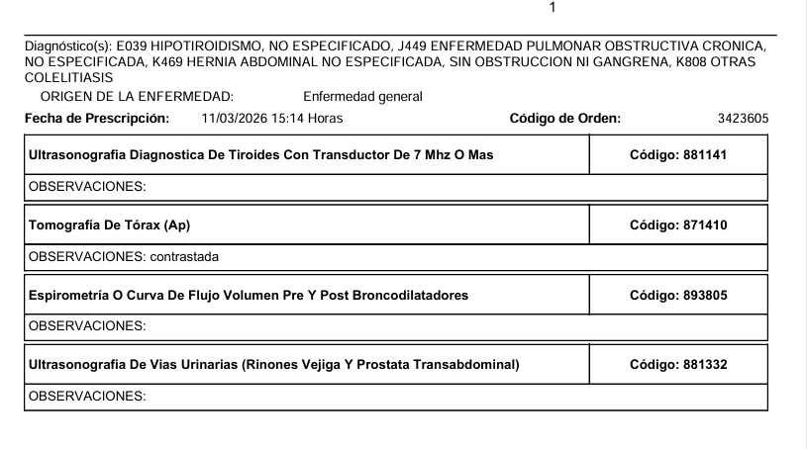
STERLING | RUDSEL

